상품제안서
[텀블리언] 바이오 빈 텀블러 400ml | 상품코드: F31988

 |  |  |  |  |  |  | 02-412-0044 | www.easy1.co.kr
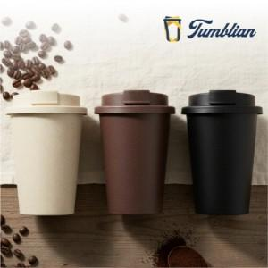

【상세/제작정보】 | <p><b><span style="font-size: 12pt;">** 100개 미만 인쇄시 개당 인쇄비 + 기본수량 미만 인쇄비 추가 청구 됩니다.</span></b></p><p><b><span style="font-size: 12pt;">** 배송비- 한박스 50개 / 5000원별도</span></b></p>

【인쇄/포장옵션】 | 실크 / 포장지포장

【공급단가】 | 수량 | 100~ | 300~ | 500~ | 1,000~ | 3,000~
*VAT별도 | 단가 | 3,510원 | 3,450원 | 3,370원 | 3,240원 | 3,100원

【상품 URL】 | https://easy1.co.kr:443/src/goods_detail.php?gdno=31988

